Лист1
9.8 | 9.8 | 8.6 | 8.5 | 9.2 | 9.2 | 9.8 | 9 | 10 | 8.8 | 10.1 | 9.4 | 9 | 11.2 | 10.8 | 9.2 | 9.4 | 9.3 | 10.1 | 9.1 | 10 | 9.5

вар | 8.5 | 8.6 | 8.8 | 9 | 9.2 | 9.4 | 9.5 | 9.8 | 10 | 10.1 | 10.8 | 11.2
част | 1 | 1 | 1 | 2 | 3 | 2 | 1 | 3 | 2 | 2 | 1 | 1
отн.частота (Wi) | 0.05 | 0.05 | 0.05 | 0.1 | 0.15 | 0.1 | 0.05 | 0.15 | 0.1 | 0.1 | 0.05 | 0.05
отн.накоп.число (Wn) | 0.05 | 0.1 | 0.15 | 0.25 | 0.4 | 0.5 | 0.55 | 0.7 | 0.8 | 0.9 | 0.95 | 1
част относительно параметра "вар"
Частотный полигон
k | 5.319419586 | ->округленное-> | 5 |  |  |  |  |  |  |  |  |  |  |  |  | полигон
h | 0.54 |  |  | Станд.отклонение |  | 0.6906137621 |  | M(X) | 5.745
R | 2.7 |  |  | Мода (Мо) |  | 9,2/9,8 |  | D(x) | 0.5020498615
 |  |  |  | Медиана(Ме) |  | 9.45 |  | q(x) | 0.7085547696
 |  |  |  | Ср. абсолтное откл. |  | 0.402
сумм частот | 20 |  |  | Коэффициент вариации (V) |  | 7.216444745
 |  |  |  | Выборочная диспрерсия (Dx) |  | 0.4769473684
интервальный ряд | 8.5 |  |  | Выборочное среднее (Мх) |  | 9.57
 |  | 5
 | 9.04
 |  | 6
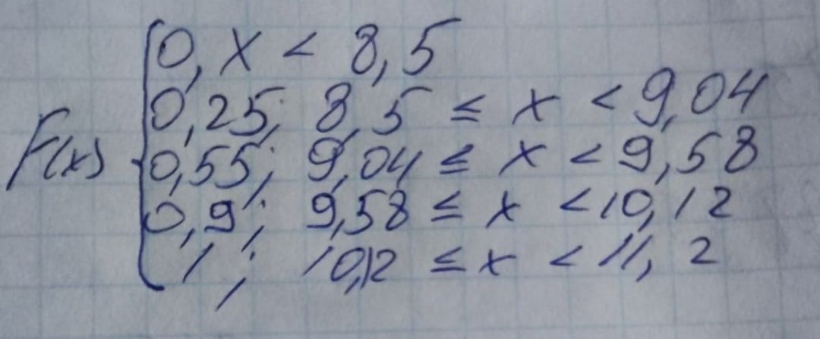
 | 9.58
 |  | 7
 | 10.12
 |  | 2
 | 11.2

 | Вариант | Частоты | Отн. Частота (Wi) | Отн. накоп. число (Wn)
дискретный | 8.77 | 5 | 0.25 | 0.25
вариационный
ряд | 9.31 | 6 | 0.3 | 0.55

 | 9.85 | 7 | 0.35 | 0.9

 | 10.66 | 2 | 0.1 | 1

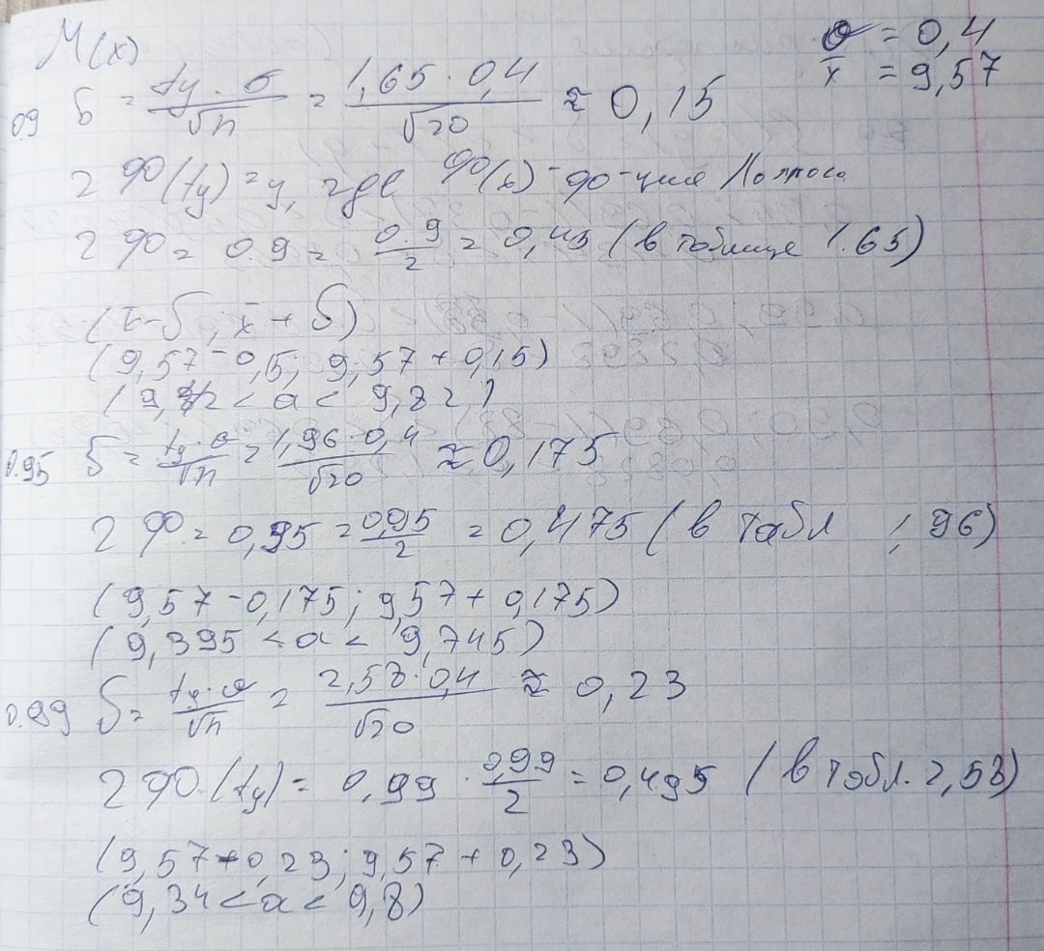
Грубый метод мат. ожидания |  |  |  |  |  |  |  |  | точный метод | 5.745

 |  |  |  |  |  |  |  |  | 9.42 | 9.82 | 9.395 | 9.745 | 9.34 | 9.8
 |  |  |  |  |  |  |  |  |  |  | 5.745
Полигон
 | грубый | точный

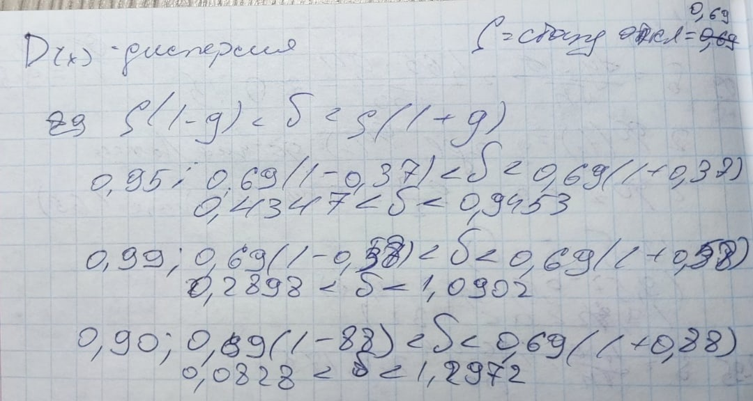
Грубый метод дисперсии |  |  |  |  |  |  |  |  | точный метод | 0.5020498615

